sheet 1
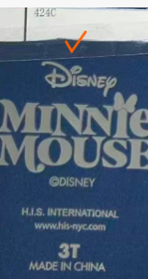
执行订单
 | 生产工厂 |  |  |  | 下单日期 | 2025.11.26
 | 工厂交期 | 见合同 |  |  | 客订单号 | SP263867MI/SP263868LS
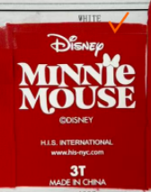
 | 货物名称 | athletic skirt set |  |  | 我司编号 | FT11203单
 | 款式描述 | 女童背心+短裙套装 |  |  | 修改日期 | 2025-12-06
 | 面料名称 | 上衣+领圈+袖笼：83/17 涤氨纶双面布200g，正面磨毛；打底裤：88/12 涤氨纶汗布170gsm，带吸排；外裙：88/12 涤氨纶（压皱）汗布170gsm，带吸排 |  |  | 修改内容 | 更新面料克重
 |  |  |  |  | 业务人员
 |  | 花型描述 | po# S26-BU-369 |  |  |  | 合计 | UPC | COLOR
 |  |  | 尺码 | 数量/套 |  |  |  |  |  | 海军蓝上衣烫标数量424c | 红色裙子烫标数量白色
 | SP263867MI | 上衣：海军蓝/navy peony； 领圈和袖笼滚边：白色/optic white； 外裙+打底裤：火红色/fiery red | 2T | 1600 |  |  | 1600 |  |  | 1680 | 1680
 |  |  | 3T | 1600 |  |  | 1600 |  |  | 1680 | 1680
 |  |  | 4T | 1600 |  |  | 1600 |  |  | 1680 | 1680

 |  | 合计数量 |  | 4800 |  |  | 4800
 |  | 配比 |  | 2-2-2
 |  | 交期 |  | 2026-01-31
 | SP263867MI | 上衣：海军蓝/navy peony； 领圈和袖笼滚边：白色/optic white； 外裙+打底裤：火红色/fiery red | 4 | 200 |  |  | 200 |  |  | 210 | 210
 |  |  | 5 | 400 |  |  | 400 |  |  | 420 | 420
 |  |  | 6 | 400 |  |  | 400 |  |  | 420 | 420
 |  |  | 7 | 200 |  |  | 200 |  |  | 210 | 210

 |  | 合计数量 |  | 1200 |  |  | 1200
 |  | 配比 |  | 1-2-2-1
 |  | 交期 |  | 2026-01-31 |  |  |  |  |  | 白色上衣烫标数量424c | 黑色裙子烫标数量424c
 | SP263868LS | 上衣：白色/optic white； 领圈和袖笼滚边：黑色/black； 外裙+打底裤：黑色/black | 4 | 400 |  |  | 400 |  |  | 420 | 420
 |  |  | 5 | 800 |  |  | 800 |  |  | 840 | 840
 |  |  | 6 | 800 |  |  | 800 |  |  | 840 | 840
 |  |  | 7 | 400 |  |  | 400 |  |  | 420 | 420

 |  | 合计数量 |  | 2400 |  |  | 2400
 |  | 配比 |  | 1-2-2-1
 |  | 交期 |  | 2026-01-31
 | SP263868LS | 上衣：白色/optic white； 领圈和袖笼滚边：黑色/black； 外裙+打底裤：黑色/black | 7 | 400 |  |  | 400 |  |  | 420 | 420
 |  |  | 8 | 800 |  |  | 800 |  |  | 840 | 840
 |  |  | 10 | 800 |  |  | 800 |  |  | 840 | 840
 |  |  | 12 | 400 |  |  | 400 |  |  | 420 | 420
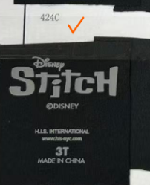
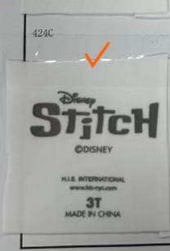
 |  | 合计数量 |  | 2400 |  |  | 2400
 |  | 配比 |  | 1-2-2-1
 |  | 交期 |  | 2026-01-31
 |  |  |  |  |  |  | 10800
 | 辅料 花型 | 位置 |  | 用处和说明
 | 车缝辅料：
1 | 线 | 大身 |  | 配色涤纶线+100D 高弹线
2 | 针距 | 大身 |  | 针码按样衣
3 | 线色 | 大身
4 | 主标 | 位置待复 |  | 区分尺码
5 | 洗标 | 位置待复
6 | 磨毛橡筋 | 腰头 |  | 红色面料用米妮头橡筋， 黑色面料用史迪奇橡筋
 | 包装辅料：
10 | GENERIC RFID 吊牌 | 附于穿起计左侧腰缝 |  | 条形码朝外，分颜色尺码款号
11 | 枪针 | 挂RFID 吊牌
12 | upc 贴纸 | 贴在胶袋右侧角落
13 | 衣架包装

